Váhadlová dvojhojdačka
Váhadlová dvojhojdačka

Minimálne rozmery: 3,1 x 0,2 x 1,1 m (d. š. v.)
Maximálna celková nosnosť: 200 kg
Max. počet užívateľov: 2
Minimálna plocha pre montáž: 6,1 x 3,2 m
Maximálna výška voľného pádu: 1 m
Doporučený vek: 3-14 rokov
Povrch, tlmiaci pád: podľa normy EN 1177 - trávnik
Farba: hnedá

Ramená hojdačky sú vyrobené z konštrukčnej ocele (kovový profil 100 x 100 mm). Povrchová úprava - zinkovanie, vypaľovaná prášková farba. Hojdačka je ukotvená bránovými skrutkami do nosnej konštrukcie. Nosná konštrukcia je oceľová, chránená žiarovým zinkovaním, uložená do betónového lôžka. Sedačky sú vyrobené z plastu. Madlá sú oceľové a sú upravované zinkovaním s vypaľovanou farbou. Všetok spojovací materiál je pozinkovaný alebo nerezový. Hojdačka je konštruovaná s ohľadom na vysoké namáhanie a dlhú životnosť. Nárazy sú tlmené gumovými dorazmi.

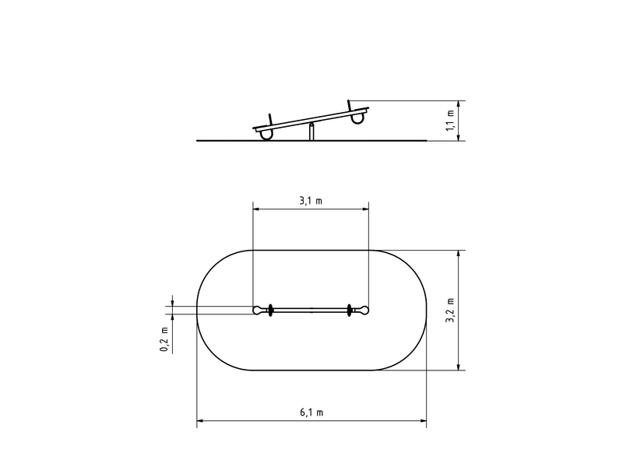

Počet (v ks) | 1
Jednotková cena
Cena bez DPH | 0
Montáž bez DPH
Cena spolu bez DPH | 0
Cena spolu s DPH | 0

Vežová zostava
 | Vežová zostava

Minimálne rozmery: 3,78 x 2,35 x 3,13 m
Maximálna celková nosnosť: 378 kg
Max. počet užívateľov: 7
Minimálna plocha pre montáž: 7,3 x 5,9 m
Maximálna výška voľného pádu: 1 m
Doporučený vek: 3-14 rokov
Povrch, tlmiaci pád: podľa normy EN 1177 - trávnik
Farba: hnedá
Vežová zostava obsahuje: 1x veža so strieškou v tvare A, šmýkačka, šikmá šplhacia sieť, šikmý výlez s lanom, požiarna tyč.

Nosná konštrukcia vežovej zostavy je vyrobená z konštrukčnej cele (kovový profil 100 x 100 mm). Povrchová úprava - zinkovanie, vypaľovaná prášková farba. Konštrukcia je uložená v betónovom lôžku. Šmýkačka je vyrobená z laminátu. Čelo šmýkačky, nášľapy sú z plastu. Lanový most, šplhacia sieť a lano sú vyrobené z polypropylénu s vnútorným oceľovým jadrom a sú spojované plastovými alebo hliníkovými spojmi. Podesta je vyrobená z vodovzdornej preglejky. Všetok spojovací materiál je pozinkovaný alebo nerezový.

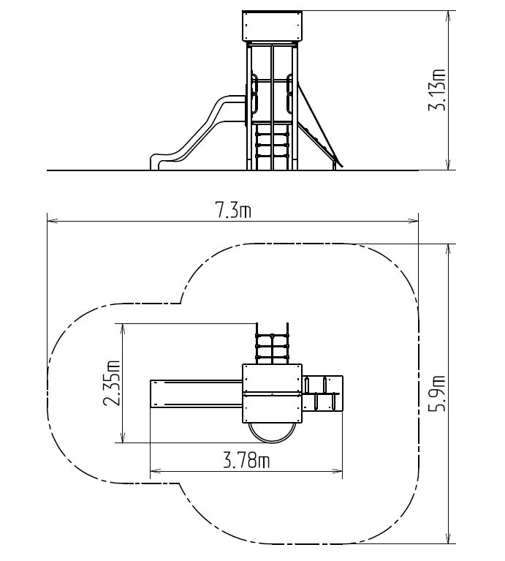

Počet (v ks) |  | 1
Jednotková cena
Cena bez DPH |  | 0
Montáž bez DPH
Cena spolu bez DPH |  | 0
Cena spolu s DPH |  | 0

Hojdačka na pružine Koník
Hojdačka na pružine Koník

Minimálne rozmery: 0,9 x 0,3 x 0,8 m
Maximálna celková nosnosť: 60 kg
Max. počet užívateľov: 1
Minimálna plocha pre montáž: 3,9 x 3,4 m
Maximálna výška voľného pádu: 0,5 m
Doporučený vek: 3-8 rokov
Povrch, tlmiaci pád: podľa normy EN 1177 - trávnik

Hojdačka je v tvare KONÍK-a. Telo hojdačky a sedadlo sú vyrobené z plastu. Pružina hojdačky je vyrobená zo špeciálnej pružinárskej ocele, upravená vypaľovanou práškou farbou. Všetok spojovací materiál je pozinkovaný alebo nerezový.

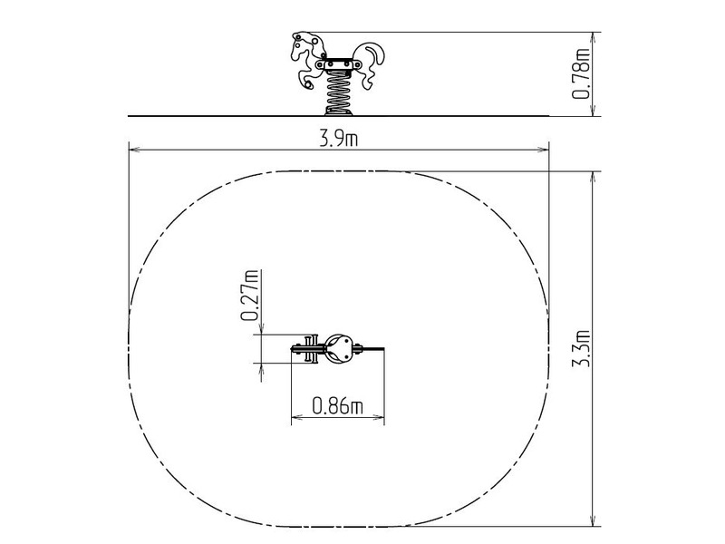

Počet (v ks) | 1
Jednotková cena
Cena bez DPH | 0
Montáž bez DPH
Cena spolu bez DPH | 0
Cena spolu s DPH | 0

Reťazová dvojhojdačka
Reťazová dvojhojdačka

Minimálne rozmery: 3 x 1,4 x 1,77 m
Maximálna celková nosnosť: 108 kg
Max. počet užívateľov: 2
Minimálna plocha pre montáž: 6 x 7 m
Maximálna výška voľného pádu: 1 m
Doporučený vek: 3-14 rokov
Povrch, tlmiaci pád: podľa normy EN 1177 - trávnik

Nosná konštrukcia hojdačky je vyrobená z konštrukčnej ocele (kovový profil 100 x 100 mm). Povrchová úprava - zinkovanie, vypaľovaná prášková farba. Konštrukcia je uložená v betónovom lôžku. Všetky ďalšie kovové prvky sú pozinkované s vypaľovanou farbou. Hojdačky sú zavesené pomocou pozinkových reťazí na kovovom nosníku. Sedadlá sú oceľové, obalené mäkkou gumou. Všetok spojovací materiál je pzinkovaný alebo nerezový.

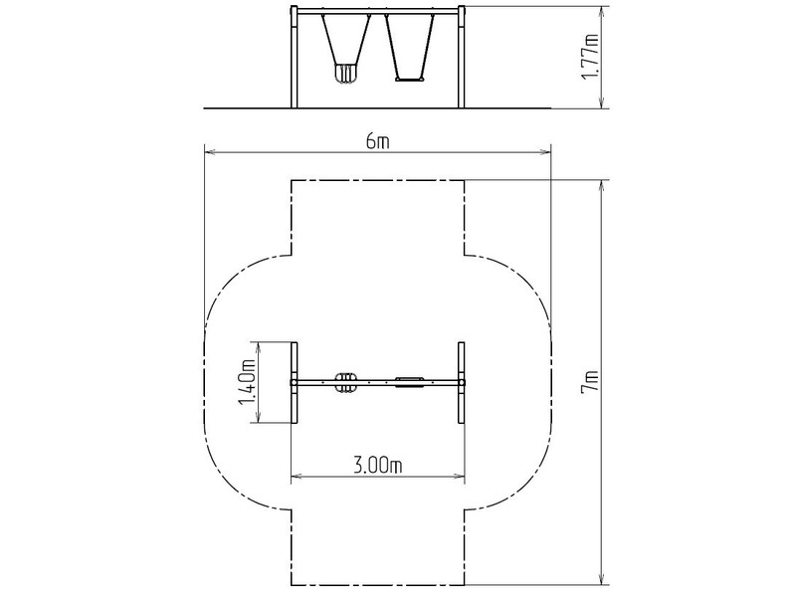

Počet (v ks) | 1
Jednotková cena
Cena bez DPH | 0
Montáž bez DPH
Cena spolu bez DPH | 0
Cena spolu s DPH | 0

Kolotoč na sedenie
Kolotoč na sedenie

Minimálne rozmery: 1,75 x 1,75 x 0,74 m
Minimálna plocha pre montáž: 6 x 6 m
Maximálna výška voľného pádu: 0,5 m
Povrch, tlmiaci pád: neurčené
Doporučený vek: 3 -8 rokov
Maximálna hmotnosť: 378 kg
Certifikát zhody s normou: ČSN EN 1176-1,5
Kolotoč je zvarený z oceľových trubiek a profilu štvorcového prierezu, ktoré sú proti korózii ošetrené povrchovou úpravou zinkovaním, čím sa docieli výrazne predĺženie životnosti herného prvku a vypaľovanou práškovou farbou. Konštrukcia je uložená do betónového lôžka. Všetky ďalšie prvky sú upravované zinkovaním alebo vypaľovanou farbou. Otočný stred kolotoča a sedačky sú vyrobené z vysoko kvalitného plastu. Podesta je vyrobená z protišmykového plechu. Všetok spojovací materiál je pozinkovaný alebo nerezový.

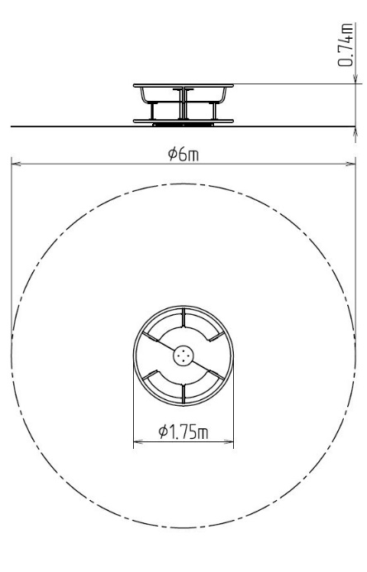

Počet (v ks) | 1
Jednotková cena
Cena bez DPH | 0
Montáž bez DPH
Cena spolu bez DPH | 0
Cena spolu s DPH | 0

Lanová pyramída so 6 zámkami
Lanová pyramída so 6 napínacími zámkami

Minimálne rozmery: 5 x 5 x 3 m
Minimálna plocha pre montáž: 8 x 8 m
Maximálna výška voľného pádu: 1 m
Povrch, tlmiaci pád: podľa normy EN 1177 - trávnik
Doporučený vek: 3 - 14 rokov
Maximálna hmotnosť: 2160 kg
Certifikát zhody s normou: ČSN EN 1176 - 1,11
Maximálna počet užívateľov: 40

Nosný stĺp lanovej pyramídy je vyrobený z konštrukčnej ocele o priemere 159 mm. Stĺp je chránený proti korózii žiarovým zinkovanímm. Nosná konštrukcia je uložená v betónovom lôžku. Laná sú vyrobené z polypropylénu s vnútoným oceľovým jadrom a sú spojované plastovými alebo hliníkovými spojmi. Napínacie zámky sú nerezové. Všetok spojovací materiál je pozinkovaný alebo nerezový.

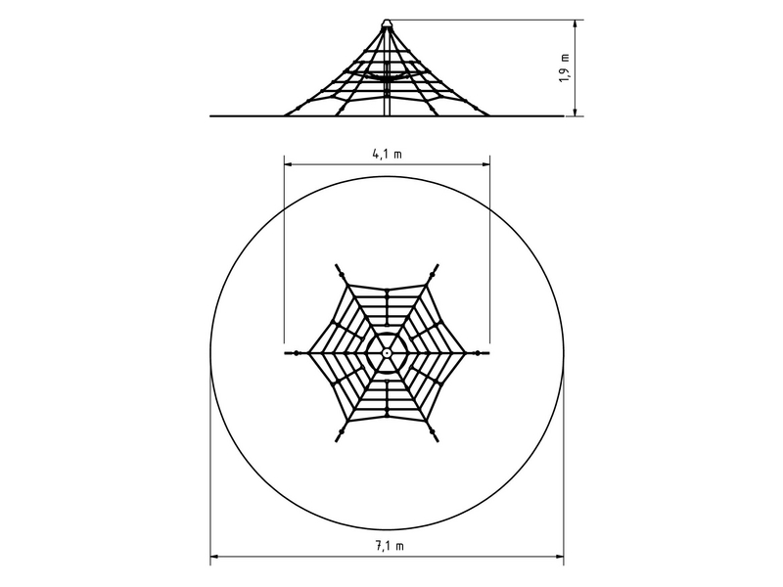

Počet (v ks) | 1
Jednotková cena
Cena bez DPH | 0
Montáž bez DPH
Cena spolu bez DPH | 0
Cena spolu s DPH | 0

